Информация о выставке
XVI Межрегиональная отраслевая выставка
«Картофель-2024»


При поддержке Картофельного Союза России
Информация о выставке
Организаторы:
• Министерство сельского хозяйства Чувашской Республики
• ФГБНУ " Федеральный исследовательский центр картофеля имени А.Г. Лорха"
• Казенное унитарное предприятие Чувашской Республики «Агро-Инновации»
Устроитель выставки: | КУП Чувашской Республики «Агро-Инновации»

Дата проведения | 29 февраля -1 марта 2024 г.
Место проведения | " МТВ Центр" 5-й этаж этаж
Адрес выставки | Россия, Чувашская Республика, город Чебоксары, проспект Ивана Яковлева, 4Б
Официальная гостиница | Гостиница "Россия" Чувашская Республика, г. Чебоксары, ул. Гагарина, д. 34/2

Расценки
XVI Межрегиональная отраслевая выставка
«Картофель-2024»

Стоимость аренды выставочных площадей

 |  | Площадь, кв.м. | Размер стенда (длина х ширина), м | Цена
 |  |  |  | Оборудованная площадь базовая, категория «Бизнес» | Оборудованная площадь угловая, островок категория «Бизнес»
 |  | 6 | 3 х 2 | 21000 | 24000
 |  | 8 | 4 х 2 | 27360 | 31360
 |  | 10 | 5 х 2 | 33400 | 38400
 |  | 12 | 6 х 2 | 39120 | 45120
 |  | 14 | 7 х 2 | 44520 | 51520
 |  | 18 | 9 х 2 | 54360 | 63360
 |  | 20 | 10 х 2 | 60000 | 70000
 |  | регистрационный взнос - 5000 руб.
В стоимость аренды входит:
· | 1 стол
· | 2 стула
· | фризовая надпись по желанию
· | 1 пригласительный на деловой ужин*
· | скидка при размещении техники на открытой площадке

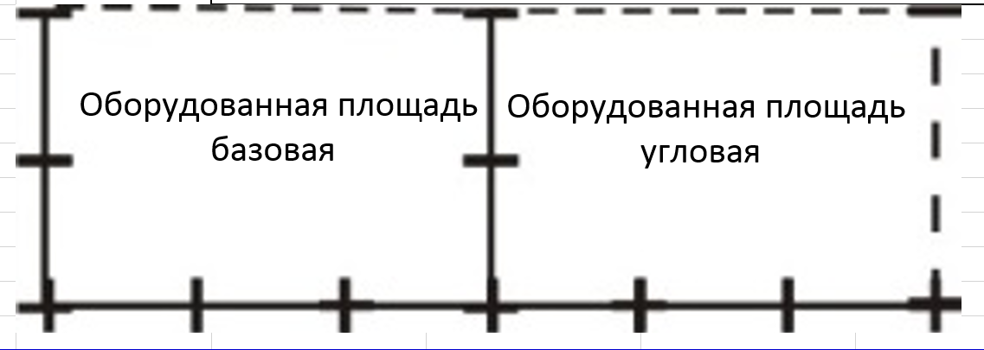

 | базовая-3 стены |  |  |  |  | угловая-2 стены

 | По вопросам индивидуальной застройки стендов, обращайтесь к организаторам выставки

Стоимость размещения техники на открытой площадке без аренды выставочной площади-20 000 руб.

Цены по заочному участию:
- размещение баннера в зале проведения конференции и круглых столов -6000 руб.
- распространения информации в зоне регистрации участников – 2000,00 руб.
- включение в пакет участника рекламной информации – 3 000,00 руб.

Контакты
XVI Межрегиональная отраслевая выставка
«Картофель-2024»

Дирекция выставки

№ | Фамилия, имя, отчество | Направление деятельности | Контакты
1. | Васильев Николай Иванович | Директор | (8352) 45-93-26
 |  |  | dir@agro-in.com
2. | Барышева Елена Михайловна | Главный бухгалтер | (8352) 45-88-67
 |  |  | gb@agro-in.com
3. | Петров Сергей Константинович | Юрист | (8352) 45-88-67
 |  |  | pravo@agro-in.com
4. | Петров Андрей Валерьевич | Руководитель проекта "Выставка «Картофель-2024», организационно- технические вопросы | (8352) 45-93-26 8-909-300-24-24
 |  |  | expo@agro-in.com
5. | Егоров Юрий Геннадьевич | Руководитель проекта «Научно-практическая конференция» | (8352) 45-88-56
 |  |  | ai@agro-in.com
6. | Степанова Нина Владимировна | Руководитель проектов "Каталог выставки", "Материалы конференции", информационное сопровождение и связь со СМИ | (8352) 45-93-26
 |  |  | pr@agro-in.com
7. | Петров Дмитрий Николаевич | Руководство выставки с/х техники | (8352) 45-88-56 8-900-332-29-37
 |  |  | tech@agro-in.com

Режим работы
XVI Межрегиональная отраслевая выставка
«Картофель-2024»

Режим работы выставки

№ | День недели | Направление деятельности | Время
1. | 22.02-28.02.2024 | Строительство стендов, оформление выставки | 10.00-18.00
2. | 27.02-28.02.2024 | Заезд и разгрузка техники, оформление стендов экспонентами | 09.00-22.00
3. | 2024-02-29 | Регистрация участников | с 8.30
 |  | Торжественный ужин | 19.00-22.00
4. | 29.02.2024 - 01.03.2024 | Работа выставки | 9.00-18.00
5. | 01.03.2023 - 03.03.2024 | Демонтаж выставки | 01.03.2024 c 18-00 02.03.2024 c 09.00-17.00

Технические характеристики павильона
Допустимая нагрузка на пол в павильоне 500кг/кв.м.
Максимальная высота экспоната 2 м (по высоте дверного проема)
Размещение любого экспоната весом более 500 кг согласовывается отдельно
В каждый стенд подается розетка напряжением 220 В, мощность потребителей до 1 Квт.
Размещение потребителей мощностью более 1 Квт или напряжением 380 В согласовывается отдельно
Высота выставочного стенда 2,5 м.

